Aufgabe_Unabh Stichproben
Therapie von Panikstörung (fiktive Daten)
Psychologische Hypothese:
Personen mit Panikstörung, die eine Psychotherapie gemacht haben, haben weniger Panikattacken im Monat als Personen mit Panikstörung in einer Kontrollgruppe.

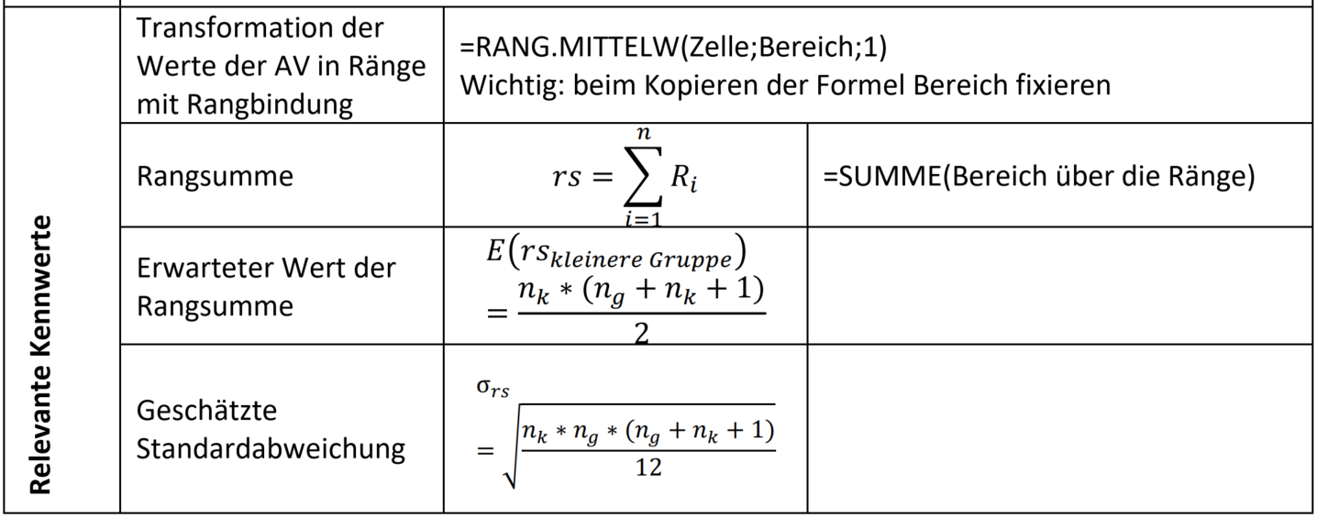
Aufgabe 1: Definieren Sie das zu testende statistische Hypothesenpaar
Aufgabe 2: Berechnen Sie Mittelwerte und Mediane der beiden Gruppen. Was fällt auf?
Aufgabe 2: Berechnen Sie den Wilcoxon Rangsummentest
Aufgabe 3: Entscheiden Sie über die statistische Hypothesen
Aufgabe 4: Berechnen Sie die Effektstärke

Statistisches Hypothesenpaar:

TN | Therapie | Kontroll | Nur zur Demo: Manuelle Rangvergabe über Stichproben hinweg |  |  | Ränge (über beide Gruppen hinweg) |  | Rangsummen RS
1 | 4 | 5 | Messwerte (beide Gruppen) | Ränge (ohne Rangbindung) | Ränge (mit RB) | Therapie | Kontroll | Therapie | Kontroll | Total
2 | 5 | 6
3 | 5 | 6 |  |  |  |  |  | n(Therapie) | n(Kontroll)
4 | 5 | 6
5 | 5 | 7 |  |  |  |  |  | Erwarteter Wert RS
6 | 5 | 7
Werte "zusammenwerfen", aufsteigend sortieren
Resultierende Ränge "zurück" in ihre Gruppen
7 | 6 | 8 |  |  |  |  |  | Streuung RS
8 | 6 | 8
9 | 7 | 8 |  |  |  |  |  | z-Wert empirisch
10 | 7 | 9
11 | 7 | 9 |  |  |  |  |  | Kritischer z-Wert |  | p-Wert
12 | 8 | 10
13 | 9 | 11 |  |  |  |  |  | Entscheidung SH
14 | 9 | 13
15 | 10 | 14 |  |  |  |  |  | Effektstärke Theta
16 | 11 | 15
17 | 12 | 16
18 | 14 | 19
19 | 18 | 21
20 | 19 | 22
21 | 20 | 29
 |  | 19
 |  | 22

 | Therapie | Kontroll
Mittelwert
Median

 |  |  |  | RS total | RS total
 |  |  |  | 0 | 0

Lösung_Unabh Stichproben
Therapie von Panikstörung (fiktive Daten)
Psychologische Hypothese:
Personen mit Panikstörung, die eine Psychotherapie gemacht haben, haben weniger Panikattacken im Monat als Personen mit Panikstörung in einer Kontrollgruppe.

Aufgabe 1: Definieren Sie das zu testende statistische Hypothesenpaar
Aufgabe 2: Berechnen Sie Mittelwerte und Mediane der beiden Gruppen. Was fällt auf?
Aufgabe 2: Berechnen Sie den Wilcoxon Rangsummentest
Aufgabe 3: Entscheiden Sie über die statistische Hypothesen
Aufgabe 4: Berechnen Sie die Effektstärke

Statistisches Hypothesenpaar: |  |  | H1:rs(Kontroll) > rs(Therapie); H0: rs(Kontroll)<=rs(Therapie)

TN | Therapie | Kontroll |  | Nur zur Demo: Manuelle Rangvergabe über Stichproben hinweg |  |  | Ränge (über beide Gruppen hinweg) |  | Rangsummen RS
1 | 4 | 5 |  | Messwerte (beide Gruppen) | Ränge (ohne Rangbindung) | Ränge (mit RB) | Therapie | Kontroll | Therapie | Kontroll | Total
2 | 5 | 6 |  | 4 | 1 | 1 | 1 | 4.5 | 386.5 | 603.5 | 990
3 | 5 | 6 |  | 5 | 2 | 4.5 | 4.5 | 10 | n(Therapie) | n(Kontroll)
4 | 5 | 6 |  | 5 | 3 | 4.5 | 4.5 | 10 | 21 | 23
5 | 5 | 7 |  | 5 | 4 | 4.5 | 4.5 | 10 | Erwarteter Wert RS
6 | 5 | 7 |  | 5 | 5 | 4.5 | 4.5 | 15 | 472.5
Werte "zusammenwerfen", aufsteigend sortieren
Resultierende Ränge "zurück" in ihre Gruppen
7 | 6 | 8 |  | 5 | 6 | 4.5 | 4.5 | 15 | Streuung RS
8 | 6 | 8 |  | 5 | 7 | 4.5 | 10 | 19.5 | 42.56
9 | 7 | 8 |  | 6 | 8 | 10 | 10 | 19.5 | z-Wert empirisch
10 | 7 | 9 |  | 6 | 9 | 10 | 15 | 19.5 | -2.02
11 | 7 | 9 |  | 6 | 10 | 10 | 15 | 23.5 | Kritischer z-Wert |  | p-Wert
12 | 8 | 10 |  | 6 | 11 | 10 | 15 | 23.5 | -1.64 |  | 0.02165
13 | 9 | 11 |  | 6 | 12 | 10 | 19.5 | 26.5 | Entscheidung SH
14 | 9 | 13 |  | 7 | 13 | 15 | 23.5 | 28.5 | H1 angenommen
15 | 10 | 14 |  | 7 | 14 | 15 | 23.5 | 31 | Effektstärke Theta
16 | 11 | 15 |  | 7 | 15 | 15 | 26.5 | 32.5 | 0.678
17 | 12 | 16 |  | 7 | 16 | 15 | 28.5 | 34 | = Wkt., dass ein Wert in Therapiegruppe kleiner ist als in Kontrollgruppe
18 | 14 | 19 |  | 7 | 17 | 15 | 30 | 35
19 | 18 | 21 |  | 8 | 18 | 19.5 | 32.5 | 38
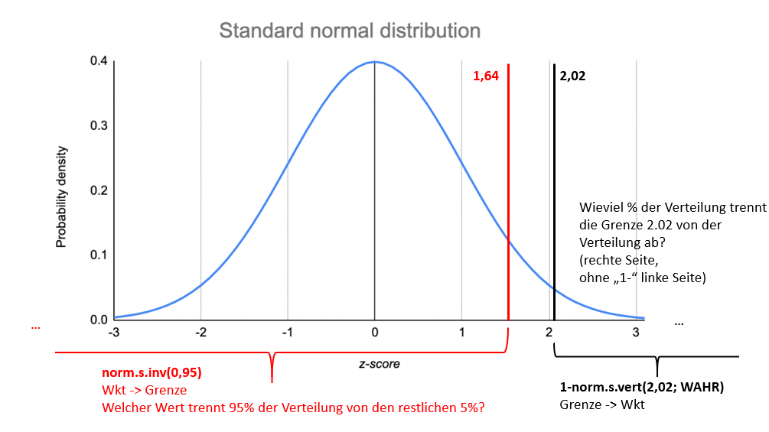
20 | 19 | 22 |  | 8 | 19 | 19.5 | 36 | 41
21 | 20 | 29 |  | 8 | 20 | 19.5 | 38 | 42.5 | -1.96
22 |  | 19 |  | 8 | 21 | 19.5 | 40 | 44
23 |  | 22 |  | 9 | 22 | 23.5 |  | 38
 |  |  |  | 9 | 23 | 23.5 |  | 42.5
 |  |  |  | 9 | 24 | 23.5
 | Therapie | Kontroll |  | 9 | 25 | 23.5
Mittelwert | 9.14 | 12.61 |  | 10 | 26 | 26.5
Median | 7 | 10 |  | 10 | 27 | 26.5
 |  |  |  | 11 | 28 | 28.5
 |  |  |  | 11 | 29 | 28.5
Mittelwerte und Mediane decken sich nicht. |  |  |  | 12 | 30 | 30
Die Mittelwerte sind extremer als die Mediane. |  |  |  | 13 | 31 | 31
Die Daten sind also nicht normalverteilt, mehr |  |  |  | 14 | 32 | 32.5
Personen haben wenige Panikattacken und einzelne Personen haben sehr viele. |  |  |  | 14 | 33 | 32.5
(rechtsschiefe und linkssteile Verteilung) |  |  |  | 15 | 34 | 34
 |  |  |  | 16 | 35 | 35
 |  |  |  | 18 | 36 | 36
 |  |  |  | 19 | 37 | 38
 |  |  |  | 19 | 38 | 38
Kategorie | Therapie | Kontroll |  | 19 | 39 | 38
1 bis 5 | 6 | 1 |  | 20 | 40 | 40
5 bis 10 | 9 | 11 |  | 21 | 41 | 41
10 bis 15 | 3 | 4 |  | 22 | 42 | 42.5
15 bis 20 | 3 | 3 |  | 22 | 43 | 42.5
20 bis 25 | 0 | 3 |  | 29 | 44 | 44
25 bis 30 | 0 | 1

Verteilung der Anzahlen der Panikattacken in Therapie- und Kontrollgruppe
 |  |  |  |  | RS total | RS total
 |  |  |  |  | 990 | 990

Aufgabe_Abhängige Stichprobe
Therapie von Panikattacken
Psychologische Hypothese: Anzahl Panikattacken ist nach Behandlung geringer
AV: Anzahl Panikattacken pro Monat
Aufgabe 1: Definieren Sie das zu testende statistische Hypothesenpaar
Aufgabe 2: Berechnen Sie den Wilcoxon Vorzeichen Rangtest
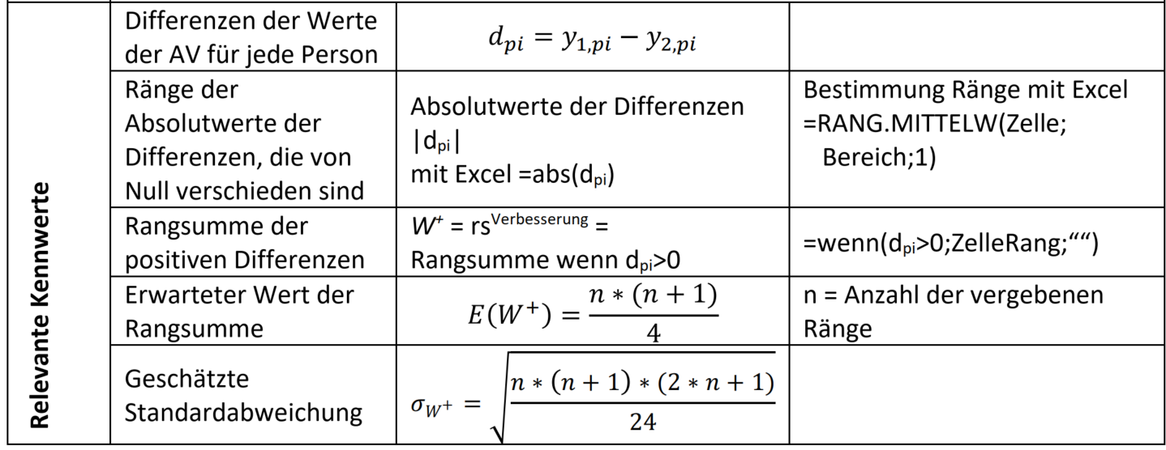
Aufgabe 3: EntScheiden Sie über die statistische Hypothesen
Aufgabe 4: Berechnen Sie die Effektstärke

Statistisches Hypothesenpaar:
TN | Vor Behandlung | Nach Behandlung | Differenz | Differenz Absolut | Rang Absolute Differenz | Rang positive Differenzen | Rangsumme positive Differenzen W+ | Maximale Rangsumme
1 | 5 | 7
2 | 6 | 3
3 | 6 | 2 |  |  |  |  | Erwarteter Wert positive Rangsumme
4 | 6 | 1
5 | 7 | 2 |  |  |  |  | Streuung positive Rangsumme W+
6 | 7 | 6
7 | 15 | 9 |  |  |  |  | z-Wert empirisch
8 | 20 | 5
9 | 10 | 6 |  |  |  |  | z krit |  | p-Wert
10 | 37 | 38
11 | 12 | 11 |  |  |  |  | Enscheidung SH
12 | 10 | 3
13 | 11 | 2 |  |  |  |  | Effektstärke Gamma
14 | 12 | 1
15 | 13 | 6
16 | 14 | 4
17 | 16 | 20
18 | 17 | 8
19 | 27 | 9
20 | 40 | 2
21 | 35 | 40

 | Vor Behandlung | Nach Behandlung | Differenz |  | Rangsumme Absolute Differenz | Rangsumme positive Differenzen
Mittelwert
Median

Lösung_Abhängige Stichprobe
Therapie von Panikattacken
Psychologische Hypothese: Anzahl Panikattacken ist nach Behandlung geringer
AV: Anzahl Panikattacken pro Monat
Aufgabe 1: Definieren Sie das zu testende statistische Hypothesenpaar
Aufgabe 2: Berechnen Sie den Wilcoxon Vorzeichen Rangtest
Aufgabe 3: EntScheiden Sie über die statistische Hypothesen
Aufgabe 4: Berechnen Sie die Effektstärke

Statistisches Hypothesenpaar: |  |  | H0: rs+ <= rs-; H1: rs+ > rs-
TN | Vor Behandlung | Nach Behandlung | Differenz | Differenz Absolut | Rang Absolute Differenz | Rang positive Differenzen | Rangsumme positive Differenzen W+ | Totale Rangsumme
1 | 5 | 7 | -2 | 2 | 4 |  | 208 | 231
2 | 6 | 3 | 3 | 3 | 5 | 5
3 | 6 | 2 | 4 | 4 | 7 | 7 | Erwarteter Wert positive Rangsumme
4 | 6 | 1 | 5 | 5 | 10 | 10 | 115.5
5 | 7 | 2 | 5 | 5 | 10 | 10 | Streuung positive Rangsumme W+
6 | 7 | 6 | 1 | 1 | 2 | 2 | 28.77
7 | 15 | 9 | 6 | 6 | 12 | 12 | z-Wert empirisch
8 | 20 | 5 | 15 | 15 | 19 | 19 | 3.215
9 | 10 | 6 | 4 | 4 | 7 | 7 | z krit |  | p-Wert
10 | 37 | 38 | -1 | 1 | 2 |  | 1.645 |  | 0.0007
11 | 12 | 11 | 1 | 1 | 2 | 2 | Enscheidung SH
12 | 10 | 3 | 7 | 7 | 13.5 | 13.5 | H1 angenommen
13 | 11 | 2 | 9 | 9 | 15.5 | 15.5 | Effektstärke Gamma
14 | 12 | 1 | 11 | 11 | 18 | 18 | 0.310
15 | 13 | 6 | 7 | 7 | 13.5 | 13.5
16 | 14 | 4 | 10 | 10 | 17 | 17
17 | 16 | 20 | -4 | 4 | 7
18 | 17 | 8 | 9 | 9 | 15.5 | 15.5
19 | 27 | 9 | 18 | 18 | 20 | 20
20 | 40 | 2 | 38 | 38 | 21 | 21
21 | 35 | 40 | -5 | 5 | 10

 | Vor Behandlung | Nach Behandlung | Differenz |  | Rangsumme Absolute Differenz | Rangsumme positive Differenzen
Mittelwert | 15.52 | 8.81 |  |  | 231 | 208
Median | 12 | 6

Verteilung Häufigkeiten von Panikattacken vor und nach Behandlung
Kategorie | Vorher | Nachher
1 bis 5 | 1 | 10
5 bis 10 | 7 | 7
10 bis 15 | 6 | 1
15 bis 20 | 3 | 1
20 bis 25 | 0 | 0
25 bis 30 | 4 | 2

Besonders nach der Therapie ist die
Verteilung rechtsschief und linkssteil:
die meisten Menschen haben sehr wenige Panikattacken,
einige wenige haben sehr viele.

